Formatos
A | COMO | TIPO DE FORMATO PERSONALIZADO | RESULTADO YA FORMATEADO
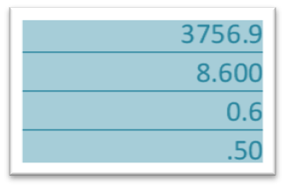

3756.85 |  | ####.# | 3756.9 |  | 2765.85 | 2765.8500
8.6 |  | #.000 | 8.600 |  | 0.5 | 0.500
0.584 |  | 0.# | 0.6
0.5 |  | #.00 | 0.50

14 |  | #.0# | 14.0
5412.635 |  |  | 5412.64

28.568 |  | ???.??? | 28.568 | (con los decimales alineados) | 28.568
256.52 |  |  | 256.52 |  | 256.52
14.7 |  |  | 14.7 |  | 14.7
 |  |  |  |  | 7
6.25 |  | # ???/??? | 6.25 | (con las fracciones alineadas) | 6.25 | 6.25 | 6.25
4.7 |  |  | 4.7 |  | 4.7 | 4.7 | 2.125 | 2.125
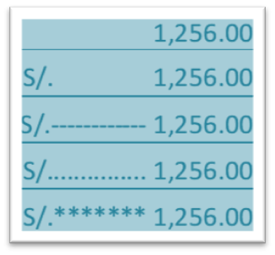
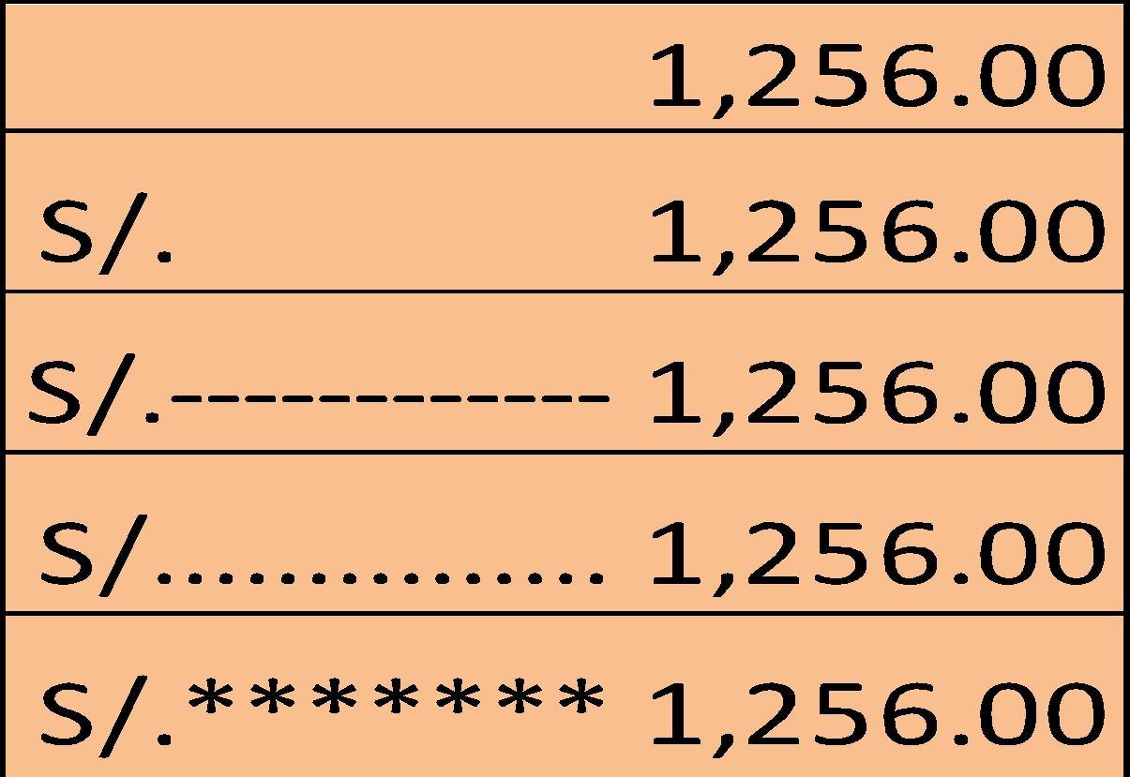
 |  |  |  |  |  |  | 0.5 | 0.5
1256 |  | #,##0.00 | 1,256.00 | Despues del asterisco se coloca el carácter de relleno, puede ser un espacio en blanco o un carácter cualquiera. | S/.1,256.00
1256 |  | "S/."* #,##0.00 | S/.1,256.00 |  | S/.-------1256.00
1256 |  | "S/."* - #,##0.00 | S/. 1,256.00 |  | S/.-------1256.00
1256 |  | "S/."* . #,##0.00 | S/. 1,256.00 |  | S/.-------1256.00
1256 |  | "S/."** #,##0.00 | S/. 1,256.00 |  | S/.-------1256.00

